Modelo Siedco - Delitos
Para acceder a los valores por default del reporte y ver el ultimo periodo de datos disponible, por favor dar click en el boton "Restablecer" y seleccionar la opcion "Restablecer valores por defecto".
Año | Mes | Delito | Localidad
2024 | MAR | HURTO A PERSONAS | (Todos los Valores de Columna)
Ver Mapa
Análisis General de Delitos
Fecha de Corte: 31/10/2024

Año | 2024
DELITOS | ENE-MAR 2023 | ENE-MAR 2024 | Dif ENE-MAR 2024 vs ENE-MAR 2023 | % Var ENE-MAR 2024 y ENE-MAR 2023 | MAR 2023 | MAR 2024 | Dif MAR 2024 - MAR 2023 | % Var MAR 2024 - MAR 2023
DELITOS SEXUALES | 1,440 | 2,331 | 891 | 61.9% | 488 | 881 | 393 | 80.5%
EXTORSION | 292 | 522 | 230 | 78.8% | 103 | 227 | 124 | 120.4%
HOMICIDIOS | 257 | 247 | -10 | -3.9% | 85 | 86 | 1 | 1.2%
HURTO A COMERCIO | 3,573 | 2,820 | -753 | -21.1% | 1,193 | 959 | -234 | -19.6%
HURTO A ENTIDADES FINANCIERAS | 5 | 4 | -1 | -20.0% | 2 | 0 | -2 | -100.0%
HURTO A PERSONAS | 39,327 | 34,066 | -5,261 | -13.4% | 14,729 | 10,417 | -4,312 | -29.3%
HURTO A RESIDENCIAS | 2,165 | 1,682 | -483 | -22.3% | 713 | 514 | -199 | -27.9%
HURTO ABIGEATO | 4 | 0 | -4 | -100.0% | 2 | 0 | -2 | -100.0%
HURTO AUTOMOTORES | 1,081 | 1,059 | -22 | -2.0% | 396 | 308 | -88 | -22.2%
HURTO MOTOCICLETAS | 1,356 | 1,380 | 24 | 1.8% | 483 | 370 | -113 | -23.4%
LESIONES PERSONALES | 4,304 | 5,700 | 1,396 | 32.4% | 1,606 | 2,114 | 508 | 31.6%
SECUESTRO | 5 | 5 | 0 | 0.0% | 2 | 1 | -1 | -50.0%
VIOLENCIA INTRAFAMILIAR | 6,188 | 14,236 | 8,048 | 130.1% | 2,320 | 5,217 | 2,897 | 124.9%

Fuente: Sistema de Información Estadístico Delincuencial y Contravencional SIEDCO - PONAL. Información suministrada el día. 05/11/2024. Fecha de corte: 31/10/2024.
Cálculos: Oficina de Análisis de Información y Estudios Estratégicos. Secretaría Distrital de Seguridad, Convivencia y Justicia. Información sujeta a cambios.
Comportamiento Mensual de HURTO A PERSONAS para BOGOTA

Comportamiento de HURTO A PERSONAS por Género para BOGOTA

Año | 2024 |  |  |  |  |  |  | 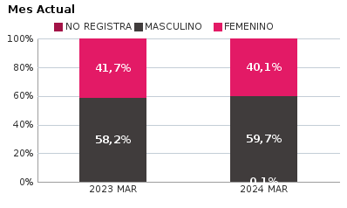 | 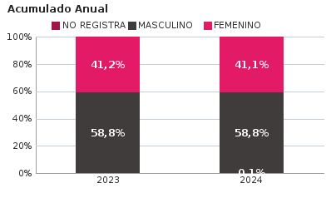
SEXO | Acumulado ENE-MAR 2023 | Acumulado ENE-MAR 2024 | Diferencias Acumulado ENE - MAR | Mensual MAR 2023 | Mensual MAR 2024 | Diferencias mensual MAR
FEMENINO | 16,196 | 13,991 | -2,205 | 6,144 | 4,181 | -1,963
MASCULINO | 23,107 | 20,027 | -3,080 | 8,579 | 6,222 | -2,357
NO REGISTRA | 24 | 48 | 24 | 6 | 14 | 8
TOTAL GENERAL | 39,327 | 34,066 | -5,261 | 14,729 | 10,417 | -4,312
Ocurrencia por Dia de la Semana y Jornada de HURTO A PERSONAS para BOGOTA

MAR 2023 |  |  |  |  |  | MAR 2024

 | MADRUGADA | MAÑANA | TARDE | NOCHE |  |  | MADRUGADA | MAÑANA | TARDE | NOCHE
LUNES | 329 | 464 | 360 | 407 |  | LUNES | 303 | 296 | 288 | 348
MARTES | 367 | 625 | 520 | 455 |  | MARTES | 291 | 289 | 327 | 365
MIÉRCOLES | 540 | 800 | 637 | 630 |  | MIÉRCOLES | 344 | 317 | 327 | 395
JUEVES | 547 | 724 | 639 | 663 |  | JUEVES | 356 | 262 | 282 | 380
VIERNES | 570 | 770 | 673 | 841 |  | VIERNES | 487 | 410 | 452 | 624
SÁBADO | 663 | 397 | 413 | 456 |  | SÁBADO | 596 | 374 | 366 | 501
DOMINGO | 464 | 286 | 260 | 229 |  | DOMINGO | 539 | 344 | 246 | 308

MADRUGADA 00:01 - 06:00; MAÑANA 06:00 - 12:00; TARDE 12:01 - 18:00; NOCHE: 18:01 - 24:00 |  |  |  |  |  | MADRUGADA 00:01 - 06:00; MAÑANA 06:00 - 12:00; TARDE 12:01 - 18:00; NOCHE: 18:01 - 24:00
Acumulado ENE - MAR 2023 |  |  |  |  |  | Acumulado ENE - MAR 2024

 | MADRUGADA | MAÑANA | TARDE | NOCHE |  |  | MADRUGADA | MAÑANA | TARDE | NOCHE
LUNES | 1,049 | 1,588 | 1,228 | 1,200 |  | LUNES | 984 | 1,175 | 1,077 | 1,209
MARTES | 1,073 | 1,818 | 1,536 | 1,362 |  | MARTES | 997 | 1,197 | 1,198 | 1,365
MIÉRCOLES | 1,209 | 1,823 | 1,548 | 1,512 |  | MIÉRCOLES | 1,159 | 1,265 | 1,239 | 1,380
JUEVES | 1,198 | 1,761 | 1,449 | 1,527 |  | JUEVES | 1,132 | 1,199 | 1,172 | 1,390
VIERNES | 1,396 | 1,830 | 1,720 | 1,947 |  | VIERNES | 1,323 | 1,377 | 1,253 | 1,805
SÁBADO | 1,775 | 1,300 | 1,255 | 1,382 |  | SÁBADO | 1,710 | 1,144 | 1,181 | 1,389
DOMINGO | 1,340 | 932 | 844 | 725 |  | DOMINGO | 1,397 | 883 | 696 | 770

MADRUGADA 00:01 - 06:00; MAÑANA 06:00 - 12:00; TARDE 12:01 - 18:00; NOCHE: 18:01 - 24:00 |  |  |  |  |  | MADRUGADA 00:01 - 06:00; MAÑANA 06:00 - 12:00; TARDE 12:01 - 18:00; NOCHE: 18:01 - 24:00
Comportamiento de HURTO A PERSONAS por Tipo de Arma para BOGOTA |  | MENSUAL

ACUMULADO |  | 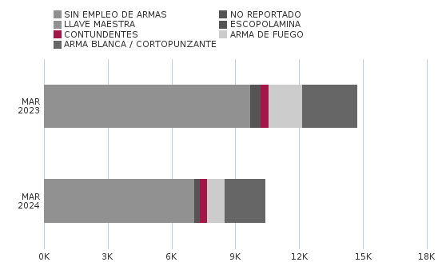

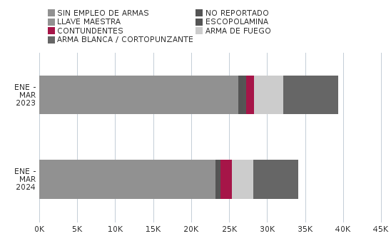
Comportamiento de HURTO A PERSONAS por Ciclo Vital para BOGOTA | MENSUAL

ACUMULADO | 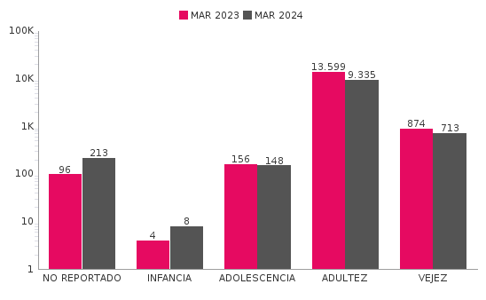

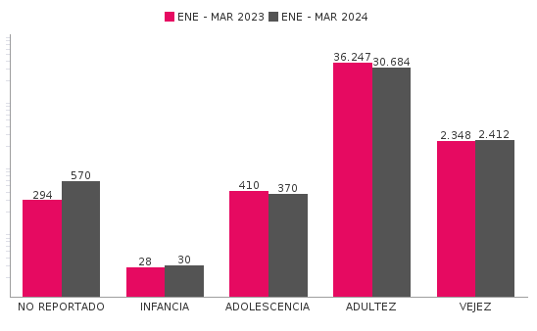
Comportamiento de 'HURTO A PERSONAS' por Localidades

Año | 2024
Localidad | ENE-MAR 2023 | ENE-MAR 2024 | Variacion % ENE - MAR 2024 | MAR 2023 | MAR 2024 | Variacion % MAR 2024
01-USAQUÉN | 2,042 | 2,079 | 1.8% | 779 | 631 | -19.0%
02-CHAPINERO | 3,727 | 3,280 | -12.0% | 1,458 | 884 | -39.4%
03-SANTA FE | 2,181 | 1,959 | -10.2% | 786 | 671 | -14.6%
04-SAN CRISTÓBAL | 964 | 853 | -11.5% | 374 | 268 | -28.3%
05-USME | 747 | 696 | -6.8% | 276 | 199 | -27.9%
06-TUNJUELITO | 623 | 587 | -5.8% | 233 | 192 | -17.6%
07-BOSA | 1,719 | 1,303 | -24.2% | 598 | 386 | -35.5%
08-KENNEDY | 4,596 | 3,378 | -26.5% | 1,602 | 934 | -41.7%
09-FONTIBÓN | 2,172 | 2,114 | -2.7% | 797 | 587 | -26.3%
10-ENGATIVÁ | 3,937 | 3,302 | -16.1% | 1,474 | 889 | -39.7%
11-SUBA | 4,618 | 3,827 | -17.1% | 1,709 | 1,100 | -35.6%
12-BARRIOS UNIDOS | 1,734 | 1,612 | -7.0% | 680 | 444 | -34.7%
13-TEUSAQUILLO | 2,717 | 1,775 | -34.7% | 1,166 | 599 | -48.6%
14-LOS MÁRTIRES | 1,696 | 2,417 | 42.5% | 615 | 1,228 | 99.7%
15-ANTONIO NARIÑO | 823 | 688 | -16.4% | 282 | 158 | -44.0%
16-PUENTE ARANDA | 1,792 | 1,431 | -20.1% | 658 | 462 | -29.8%
17-CANDELARIA | 286 | 243 | -15.0% | 121 | 80 | -33.9%
18-RAFAEL URIBE URIBE | 1,380 | 1,031 | -25.3% | 479 | 251 | -47.6%
19-CIUDAD BOLÍVAR | 1,566 | 1,316 | -16.0% | 640 | 362 | -43.4%
99-SIN LOCALIZACION | 7 | 175 | 2400.0% | 2 | 92 | 4500.0%
TOTAL GENERAL | 39,327 | 34,066 | -13.4% | 14,729 | 10,417 | -29.3%
Mensaje Hurto Personas
Fecha Corte | (Todos los Valores de Columna)
 | (Todos los Valores de Columna)
v_year | 2024
v_month | 10
EN_MES | MAR
Fuente: Sistema de Información Estadístico Delincuencial y Contravencional SIEDCO - PONAL. Información suministrada el día. 05/11/2024. Fecha de corte: 31/10/2024.
Cálculos: Oficina de Análisis de Información y Estudios Estratégicos. Secretaría Distrital de Seguridad, Convivencia y Justicia. Información sujeta a cambios.

